Single child scroll view proper
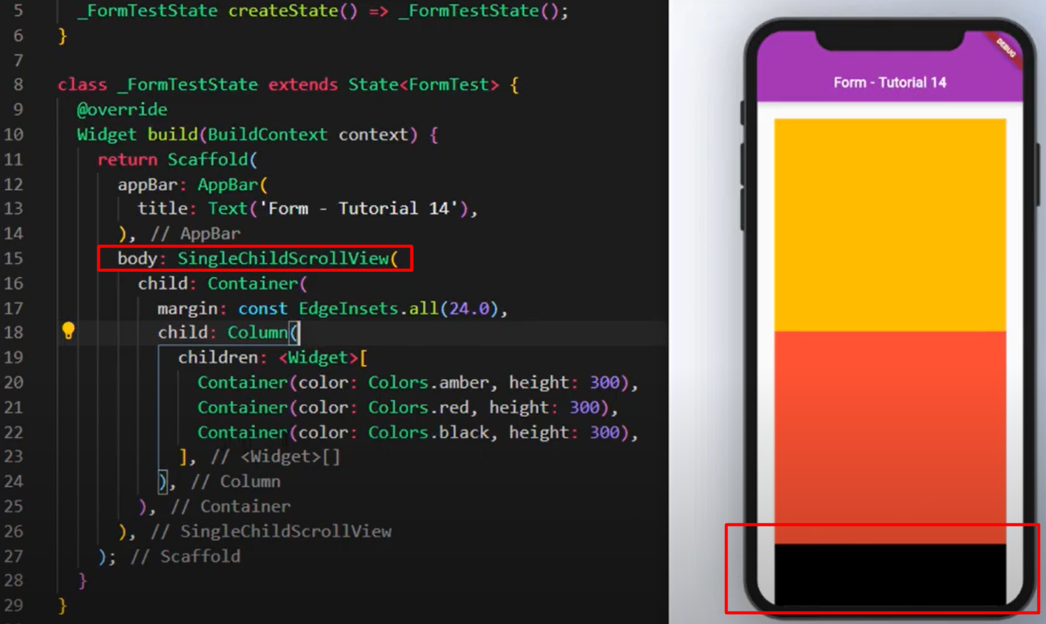
Single child scroll view properly

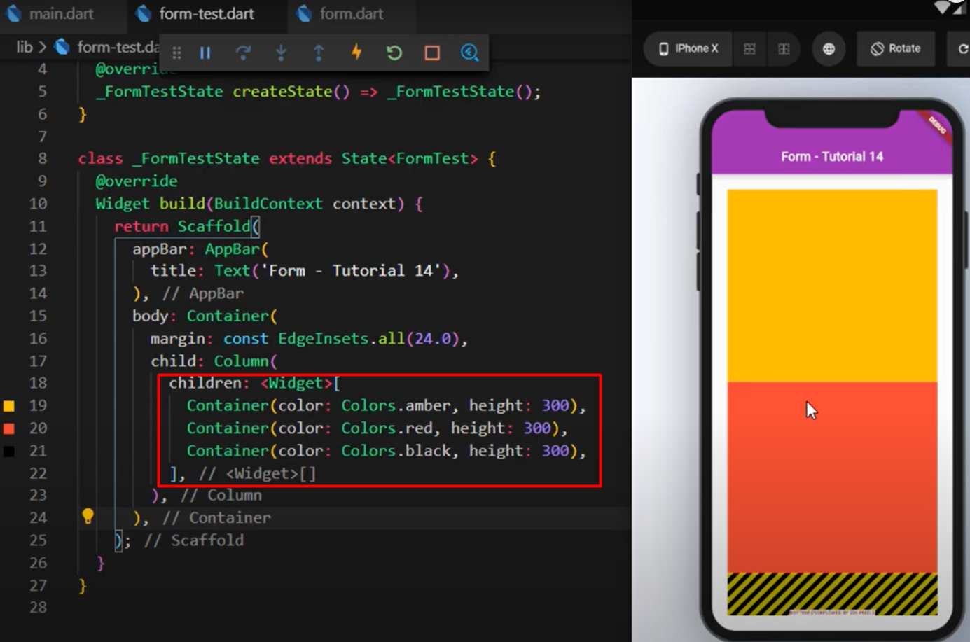
 | මෙතන පේනවා අපේ design එක
 |  | cut වෙලා error එකක් එනවා

 | Screen එක අනුව
 |  | design display වෙන විදි වෙනස්

 | ඒ හින්දා අපිට මේක
 |  | scroll කරන්න පුළුවන් විදියේ
 |  | desing එකක් ඕනේ වෙනවා

 | ඒකට තමයි
 |  | Single child scroll view
 |  | method use කරන්නේ

